2
INFORME VISITA EMERGENCIA

SITUACION DE LA EMERGENCIA |  | DESLIZAMIENTO DE MASA |  |  | Registro N° | 3

SECTOR | LOMAS DEL ANDALIEN PUENTE 5 |  | FECHA DE VISITA |  | 2019-06-27
CALLE
NOMBRE AFECTADO | HECTOR FLORES RODRIGUEZ |  | FONO

DESCRIPCION DE LA EMERGENCIA
UBICACIÓN Y DESCRIPCION DE LA EMERGENCIA
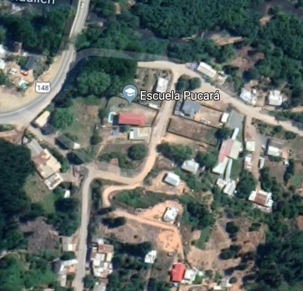 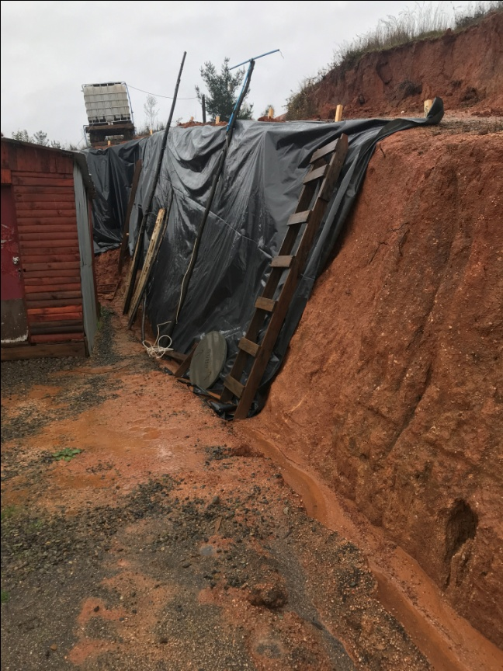

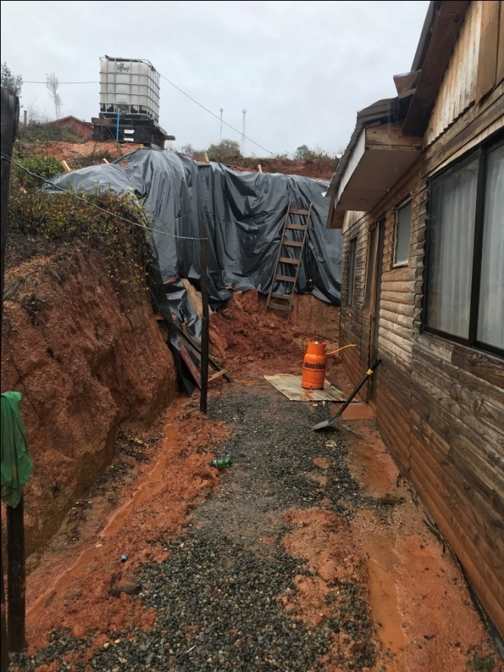
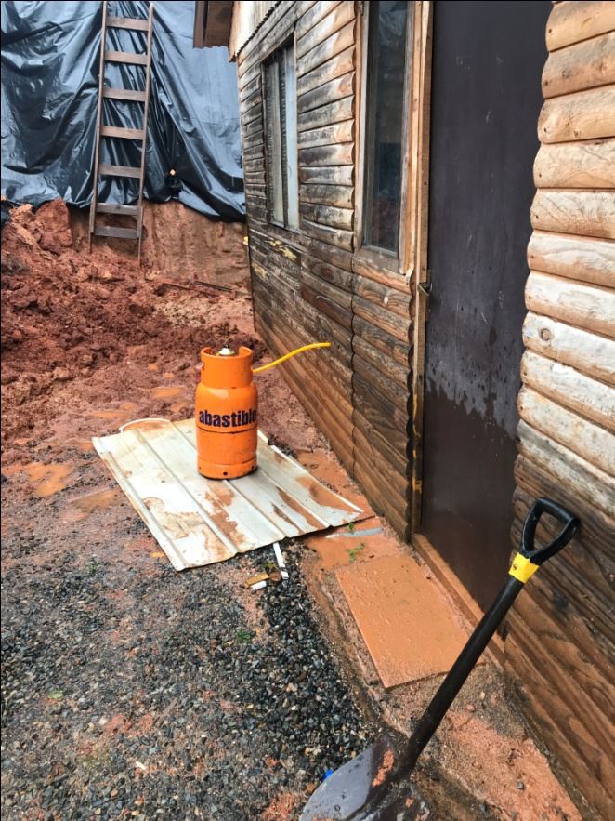

VºBº

MARIO A. PEREIRA ABRIGO |  | MAURICIO ENRIQUEZ ALARCON |  | CRISTIAN OLIVARES OSES
INGENIERO CIVIL |  | INGENIERO CIVIL |  | INGENIERO CIVIL
SUB DIRECCION DE CONSTRUCCIONES |  | SUB DIRECCION DE CONSTRUCCIONES |  | SUB DIRECTOR DE CONSTRUCCIONES

